specifikace dveří
Příloha č.1 - Technická specifikace nabídky a rozpis cen

zakázka | Dodávka a montáž 2 ks sekčních garážových vrat
ID dodavatele

Vrata (typ, obch.název)
 | 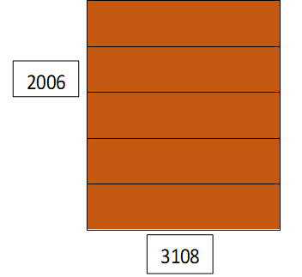 vrata č. 1
parametr | požadovaná hodnota | nabízená hodnota
počet kusů | 2
typ | ocelová lamelová vrata
světlá šířka průjezdu (mm) | 3108
světlá výška průjezdu (mm) | 2006
světlá výška stropu (mm) | 2114
barva interiéru | šedo bílá (RAL 9002)
barva exteriéru | hnědá (RAL 8028)
integrované dveře | ne
integrované skla | ne
umístění motoru | na stropě, vnitřní strana garáže
dálkový ovladač | 4 ks
pohon vrat | 150 a více cyklů denně
záruka | ano

Rozpočet: | Cena za 1 ks bez DPH | Cena za 2 ks bez DPH
Zaměření stavebního otvoru |  | - Kč
Demontáž stávájících vrat |  | - Kč
Montáž nových vrat |  | - Kč
Zapojení el. motoru vrat |  | - Kč
Likvidace odpadu |  | - Kč
Ostatní náklady (např. doprava) |  | - Kč
Cena bez DPH |  | - Kč
DPH 21% |  | - Kč
Cena celkem vč. DPH |  | - Kč

Podpis:

